Hướng dẫn lấy mã Tỉnh, Quận...
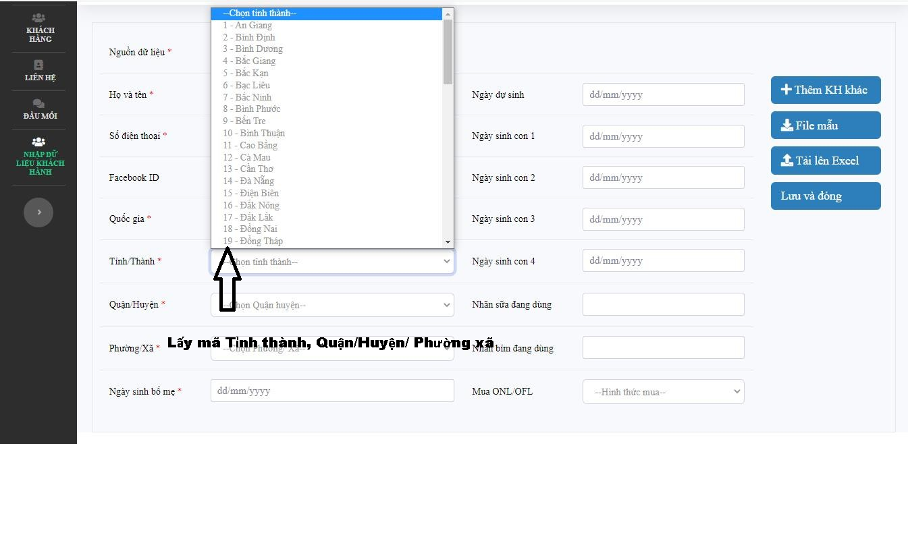
Hướng dẫn cách lấy Mã Tỉnh/Thành, Quận/Huyện, Phường Xã

Bước 1: Chọn Tỉnh/Thành lấy mã Tỉnh thành như trong hình
Bước 2: Sau khi chọn Tỉnh/ Thành, Tiếp theo lọc Quận/Huyện để lấy mã
Bước 3: Sau khi chọn Quận/Huyện, Tiếp theo lọc Phường/Xã để lấy mã tương tự như trên

